RoadMap
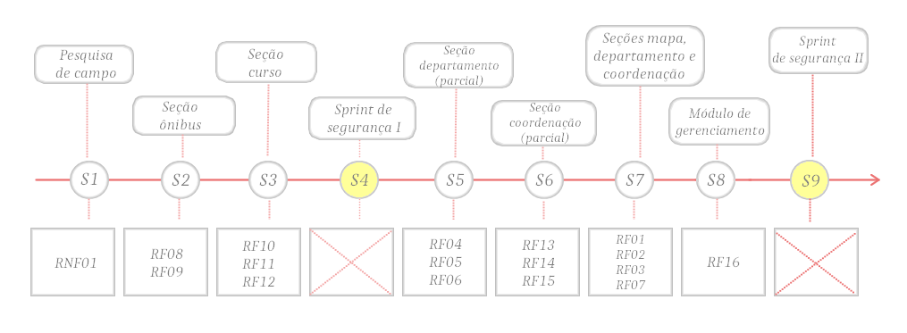
RoadMap
Sprint | Requisitos | Data Início | Data Entrega | Versao
SP1 | RNF01 | 2015-04-14 | 2015-04-28 | 0.1
SP2 | RF08, RF09 | 2015-04-22 | 2015-04-28 | 0.2
SP3 | RF10, RF11, RF12 | 2015-04-28 | 2015-05-05 | 0.3
SP4 | Sprint de segurança I | 2015-05-05 | 12/05/2015* | 1.0
SP5 | RF04, RF05, RF06 | 2015-05-12 | 2015-05-19 | 1.1
SP6 | RF13, RF14, RF15 | 2015-05-19 | 2015-05-26 | 1.2
SP7 | RF01, RF02, RF03, RF07 | 2015-05-26 | 2015-06-02 | 1.3
SP8 | RF16 | 2015-06-02 | 2015-06-09 | 1.4
SP9 | Sprint de segurança II | 2015-06-09 | 2015-06-16 | 2.0

* - correspondem a entregas de VAs

Timeline

